Đăng nhập
MÔ TẢ CHI TIẾT CHỨC NĂNG ĐĂNG NHẬP
STT | Kết quả | Nguyên nhân (nếu có) | Thông báo (nếu có) | Điều hướng | Hành động thêm (nếu có)
1 | Đăng nhập thất bại | 1.1 Sai tên tài khoản hoặc mật khẩu 1.2 Chưa điền đầy đủ thông tin: - 1.2.1 Chưa điền mật khẩu - 1.2.2 Chưa điền tên người dùng 1.3 Tài khoản bị khóa | 1.1 Hiển thị text thông báo "Sai tài khoản hoặc mật khẩu" 1.2 Chưa điền đầy đủ thông tin: - 1.2.1 Hiển thị text thông báo "Yêu cầu nhập mật khẩu" - 1.2.2 Hiển thị text thông báo "Yêu cầu tên người dùng" 1.3 Hiển thị text thông báo "Tài khoản đã bị khóa, liên hệ admin để mở tài khoản" | 1.1 Tải lại trang đăng nhập 1.2 Vẫn ở trang đăng nhập 1.3 Tải lại trang đăng nhập
2 | Đăng nhập thành công |  | Hiển thị 1 cái modal thông báo "Đăng nhập thành công" và tắt sau 2 giây | Về trang chủ | Thêm tên tài khoản (Username) vào Session

GIAO DIỆN
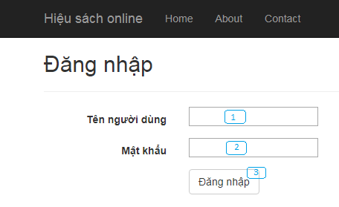

MÔ TẢ GIAO DIỆN
STT | Thành phần | Chức năng | Điều hướng khi thành công (nếu có)
1 | Input Tên người dùng | Nhập tên người dùng
2 | Input Mật khẩu | Nhập mật khẩu
3 | Button Đăng nhập | Đăng nhập tài khoản | Chuyển tới trang chủ hoặc đường dẫn được yêu cầu trước đó

